概要と使い方
変更履歴
 | 2021-02-12
 | 1) | 表示位置指定を追加 |  |  |  |  |  |  |  | {Binding ElementName=CalcTextShowX}
 |  |  | 電卓の呼び出しボタン；cs_calculator:CalculatorButtonで |  |  |  |  |  |  | ShowY="{Binding ElementName=CalcTextShowY}"
 |  |  |  | x座標をShowX
 |  |  |  | ｙ座標をShowY にdoubleに変k産できる文字列で指定
 | 2) | ボタンサイズ[65×48] を[46×38]に変更
 |  | 画面幅300を260に変更

Ⅰ | 概要
 |  | CS_CalculatorはWPFのViewで使用するDLLです

 |  | 基本的な仕様は市販されている電卓（実機）やWindowsに付属する電卓アプリに合わせますが

 |  | 例えば演算子と数値を入力して＝（Enter）キーの押下を繰り返すと
 |  | 繰り返し演算になりますが、電卓Dllはマウスとキーボードの持ち替えの煩雑さを減らす観点から
 |  | ＝（Enter）キーの2回目の押下でDllを割り付けたフィールドに値を戻す
 |  | など入力補助機構としての使いやすさを優先する仕様にしています

 |  | このDllは電卓ですので演算子の優先順位に沿った計算ではなく、
 |  | それまでの確定値に対してEnterもしくは次の演算子を入力した時点での演算を行います

 |  | 例えば1+2*3は
 |  |  | 四則演算の場合、1に対して2＊3＝6の加算ですので答えは7になります
 |  |  | 電卓処理の場合、1＋2＝3という演算結果に続けて＊3ですので答えは9になります

Ⅱ | 画面
ⅰ
ⅱ
4
5
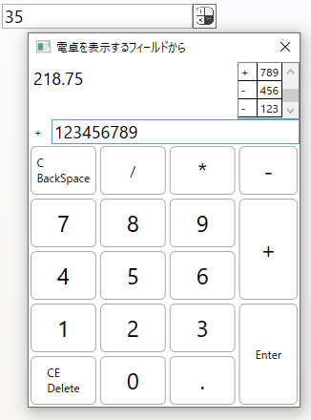
 |  | ⅰ | 電卓に紐づけられたフィールド

 |  | ⅱ | 電卓を表示するボタン
1
 |  | ① | その時点の計算結果

２
 |  | ② | 入力値

 |  | ③ | 演算子
３
 |  | ④ | 経過
 |  |  |  | 次の演算子 もしくは
 |  |  |  | Enterキーを押下したタイミングで
 |  |  |  | その時点の入力値と演算子を配列に格納し、
 |  |  |  | 「①その時点の計算結果」を更新します

 |  |  |  | 経過の配列に入力値と演算子を格納すると
 |  |  |  | 入力値のフィールドは空になり
 |  |  |  | この状態でEnteｒキー押下
 |  |  |  | もしくは⑤クローズボタンのクリックで
 |  |  |  | ダイアログを閉じて①の演算結果を
 |  |  |  | ⅰの電卓を紐づけたフィールドに転記します

 |  | 表示されているボタンは主にNumPadと
 |  | キーボード上の数値や演算子に紐づけています。
 |  | それ以外はWindowsに付属する電卓に合わせ
 |  | C：最後の入力から1文字づつ消去はBackSpace
 |  | CE：全消去はDeleteキーに割り付けています。

Ⅲ | 使用例 (入力と表示の様子)

 | 1) | ⅰ：電卓に紐づけられたフィールドの入力値を３５にします

 | 2) | ⅱ：電卓を表示するボタンをクリック
 |  | もしくは数値に続いて四則演算子を入力すると電卓ダイアログを表示します
 |  | (表示例では / を入力しました）
 |  | キーボードからマウスへの持ち替えの煩わしさを削減する工夫です
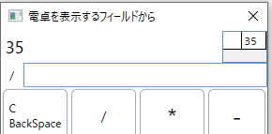
 |  | 「①その時点の計算結果」にフィールドに入力されていた値
 |  | 「③演算子」には数値に続いて入力した演算子( / )が転記されます

 |  | 「④経過」には元のフィールド値35が演算子無しで計算の開始値として記録されます

 | ※ | フィールドの入力無しでもⅱのボタンをクリックすれば
 |  | 初期化された状態で電卓ダイアログが表示されます

 | 3) | 続いてキーボードから数字の「4」を入力（もしくは4ボタンを押下）すると②入力値に「４」が入力されます

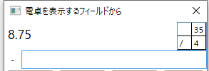
Ⅲ-２；クリア
 | 1) | 次の演算子「*」を入力した時点で「④経過」に 演算子/ と入力値4 をペアで記憶します

 |  | 続いて35/4＝8.75を算出し「①その時点の計算結果」を更新
 |  | 次の演算子「*」をセットし「②入力値」を空にして数値の入力を待ちます

 |  | 演算子「-」と確定値「4」をペアで記憶します
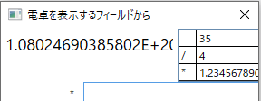
 | 2) | （わざと桁あふれさせるサンプルですが）12345678901234567890 と入力します

 |  |  | 16桁以上の数値は指数表示になります

 | 3) | Cボタンクリック：BackSpaceキーの押下で直前の入力値を「④経過」リストから「②入力値」枠に戻します

 |  |  | 16桁以上は桁あふれが発生し、最後の7890が消えてしまいますが

 |  |  | 計算の経過を記録してますので、その直前までは正常な計算値に復元できます

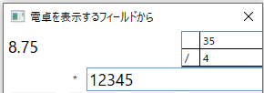
 | 4) | 更にCボタンクリック：BackSpaceキーの押下を続けると「②入力値」枠にある数値の消去を続けます（12345になるまで消去）Enter押下で桁あふれが無い値に再計算されます

 | 5) | もう一度Cボタンクリック：BackSpaceキーの押下
 |  | 今度は「②入力値」枠にある数値をすべて消去します

 |  | 経過に記憶された1演算分の入力を消去すると、その前の入力値と演算子が入力枠に戻されます

 |  | 計算の開始値を消去しつくすまでクリアの操作を続けることができます

Ⅲ-３；経過（確定入力）編集
 | 1) | 一旦 / 4 のまま続けて ＋123 、+456 と入力してEnter

 | 2) | / 4 の列で 「4」の枠をクリックして下さい
 |  | 「④経過」は演算子も値も直接入力可能なリストです
 |  | ※ | 演算子以外の文字、数値と小数点以外の入力が有った場合はエラーメッセージを表示して元の確定値に戻します

 | 3) | 値を 6 に変更して Enterを押下すると
 |  | それ以降の値も含め再計算が行われます

 |  |  |  |  |  |  |  | Enter押下で計算結果を電卓が紐づけられたフィールドに持ち帰ります

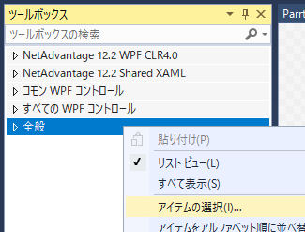
Ⅱ | Ⅳ：組み込み方
 | ① | CS_Calculator.zipを解凍

 | ② | WPFのプロジェクトでコントロールを組み込むXAMLを開く

 | ③ | ツールボックスで「全般」を選択して右クリック
 |  | 「アイテムの選択」ダイアログを開く

 | ④ | 「ツールボックスアイテムの選択」ダイアログで
 |  | 「参照」ボタンをクリック
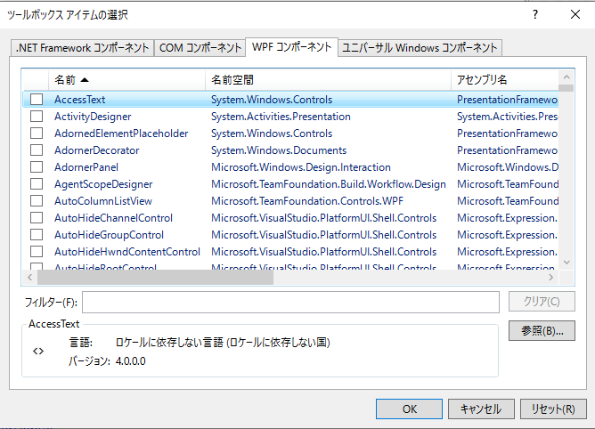

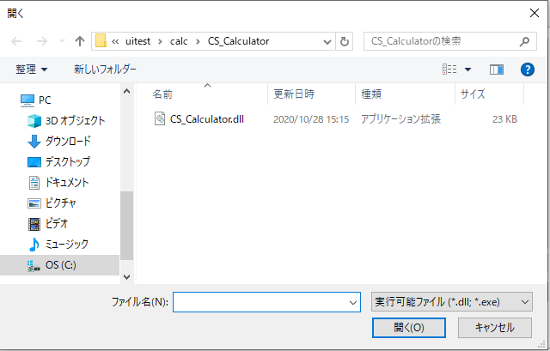
 | ⑤ | 解凍した「CS_Calculator」フォルダの中から
 |  | 「CS_Calculator.ｄｌｌ」を選択し
 |  | 「開く」ボタンをクリック

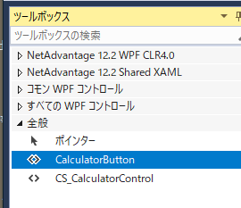
 | ⑥ | ツールボックスの「全般」に
 |  | CS_CalculatorControlと
 |  | CalculatorButtonが追加されます。

 |  | CS_CalculatorControlが電卓の本体で
 |  | ダイアログなどのViewに読み込ませて使用します

 |  | CalculatorButtonはCS_CalculatorControlを
 |  | ダイアログに組み込んで表示し、
 |  | このボタンのクラス変数に電卓の計算結果を
 |  | 指定します

Ⅲ | XAMLへの組み込み

 | ① | Viewの基底クラスへassemblyを指定

 |  | <Window や<UserControl タグに

 |  | xmlns:cs_calculator="clr-namespace:CS_Calculator;assembly=CS_Calculator"

 |  | を追記

 | ② | Viewへの配置

 |  | 1) | 電卓で計算した結果
 |  |  | <TextBox x:Name="Bt2Tbox"
 |  |  |  |  |  |  | Width="{Binding ElementName=CalcTexWidth}"
 |  |  |  |  |  |  | FontSize="{Binding ElementName=CalcTextFontSize}"
 |  |  |  |  |  |  | Text="{Binding CalcResult ,Mode=TwoWay}"/>
 |  | 2) | 電卓を表示するボタン
 |  |  | ⅰ) | TargetTextBoxに計算結果を書き写すフィールドを指定
 |  |  | ⅱ) | ViewTitleはダイヤログタイトルで指定しなければフィールド名を表示-->
 |  |  | <CS_Calculator:CalculatorButton x:Name="CalcCallBt"
 |  |  |  |  |  | TargetTextBox="{Binding ElementName=Bt2Tbox}"
 |  |  |  |  |  | ShowX="{Binding ElementName=CalcTextShowX}"
 |  |  |  |  |  | ShowY="{Binding ElementName=CalcTextShowY}" |  |  | ←2/12：表示位置指定
 |  |  |  | />
 |  | 3) | 表示位置の指定
 |  |  | <TextBox | x:Name="CalcTextShowX"
 |  |  |  |  |  | Text="{Binding CalcTextShowX,Mode=TwoWay}"
 |  |  |  |  |  | />
 |  |  | <TextBox | x:Name="CalcTextShowY"
 |  |  |  |  |  | Text="{Binding CalcTextShowY,Mode=TwoWay}"
 |  |  |  |  |  | />

 |  |  | ※表示位置を指定しなければボタンから(30,20)シフトして表示します。

 |  | 名称は「CalcCallBt」とします
 |  | <cs_calculator:CalculatorButton x:Name="CalcCallBt" />

 | 組み込みサンプル：CalcTest

 |  | CalcTestをビルドすると
 |  | 左の様な画面が表示されます
 |  | ・ | 一番上の行はこのページと表示されるダイアログのタイトル設定です
 |  |  |  | ① | フォントサイズ： 計算結果を戻すフィールドのフォントサイズ
ⅲ
ⅳ
ⅴ
 |  |  |  | ② | 幅： 計算結果を戻すフィールドの幅

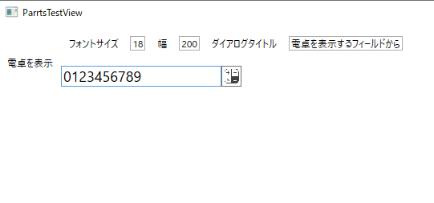
 |  |  |  | ③ | ダイアログタイトル： 表示されるダイアログのタイトル

 |  |  | この画面は電卓DllをMVVMで使用する為のサンプルですが、時間を掛け過ぎない様、コードビハインドに留めます

※ | 起動画面を変更する場合は
 | App.xamlの<Application タグで
 | StartupUri="Views/ParrtsTestView.xaml"
 | などに変更

